상품제안서
고기친구 투톤텃밭세트 | 상품코드: S13150

 |  |  |  |  |  |  | 02-713-8555 | www.synergygift.co.kr
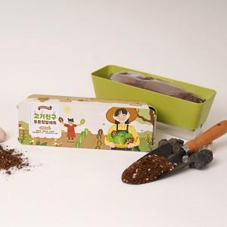 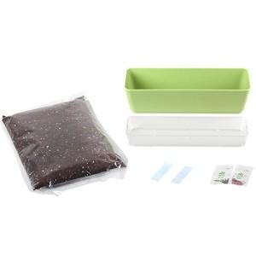

【상세/제작정보】 | <p>300개부터 띠지인쇄 가능합니다. - 비용별도문의 - ​</p>

【인쇄/포장옵션】 | 실크, 스티커, 띠지인쇄 / 포장불가능

【공급단가】 | 수량 | 300~ | 500~ | 1,000~ | 3,000~ | 5,000~
*VAT별도 | 단가 | 6,080원 | 5,860원 | 5,630원 | 5,410원 | 5,270원

【상품 URL】 | https://www.synergygift.co.kr:443/src/goods_detail.php?gdno=17786

